상품제안서
대나무칫솔2p와 고체치약세트 칫솔치약 양치세트 | 상품코드: F23504

 |  |  |  |  |  |  | 02-412-0044 | www.easy1.co.kr
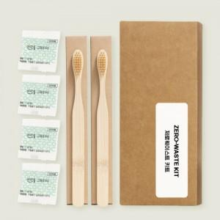

【상세/제작정보】

【인쇄/포장옵션】 | 스티커 / 포장불가능

【공급단가】 | 수량 | 200~ | 500~ | 1,000~ | 3,000~ | 5,000~
*VAT별도 | 단가 | 3,640원 | 3,510원 | 3,370원 | 3,240원 | 3,150원

【상품 URL】 | https://easy1.co.kr:443/src/goods_detail.php?gdno=23504

